Sheet1
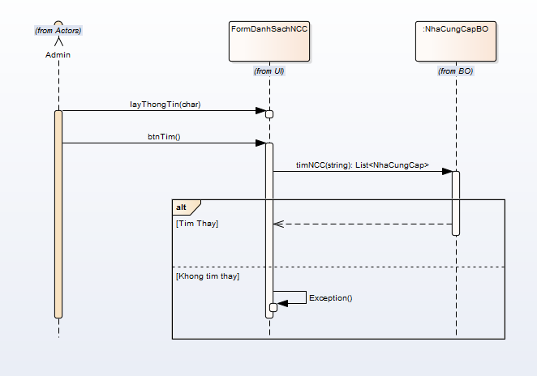
 | KH_HUE_L01_NguyenQuocHao_Quan Ly Nha Cung Cap_SequenceDiagram_v3.0

KH_HUE_L01_NguyenQuocHao_Danh Sach Nha Cung Cap_SequenceDiagram_v3.0

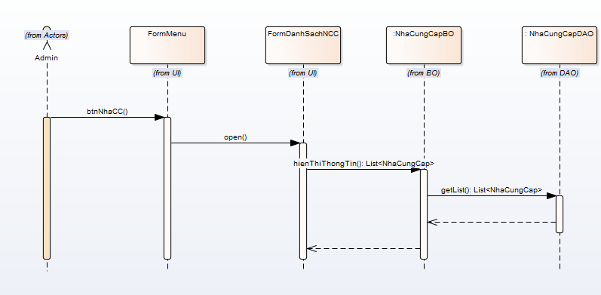
 |  | NOTE: Do nhóm em sử dụng Enterprise Architect để vẽ. Mà phần mềm này không thể hiện được "Mũi tên nét đứt chạm đáy của khối xử lý".

KH_HUE_L01_NguyenQuocHao_Them Nha Cung Cap_SequenceDiagram_v3.0

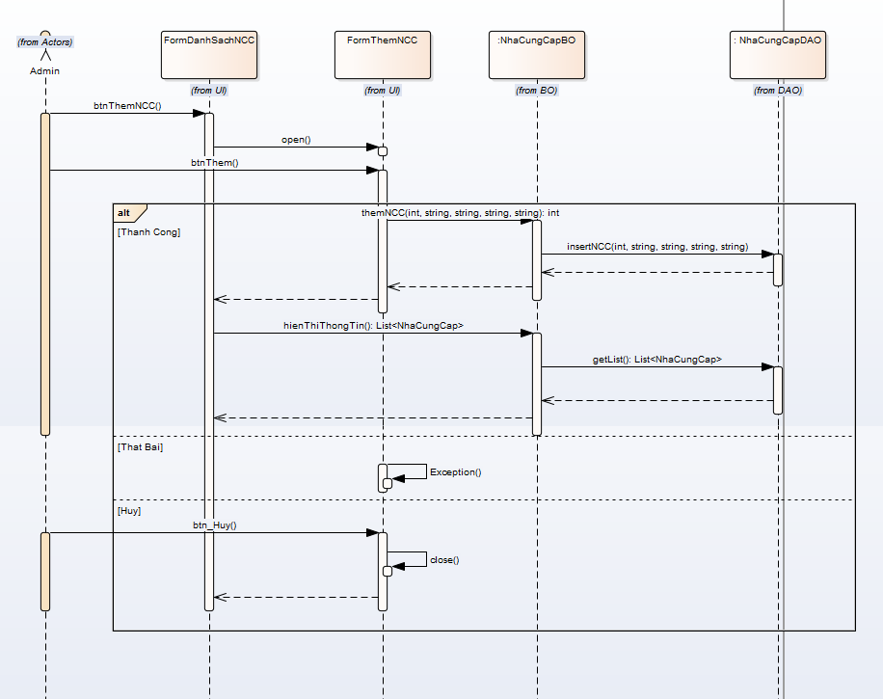

KH_HUE_L01_NguyenQuocHao_Sua Nha Cung Cap_SequenceDiagram_v3.0

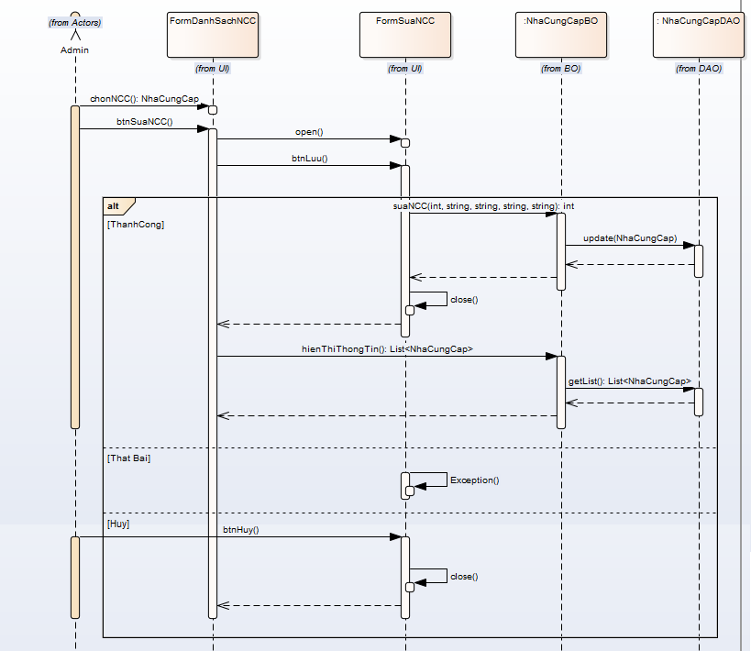

KH_HUE_L01_NguyenQuocHao_Xoa Nha Cung Cap_SequenceDiagram_v3.0

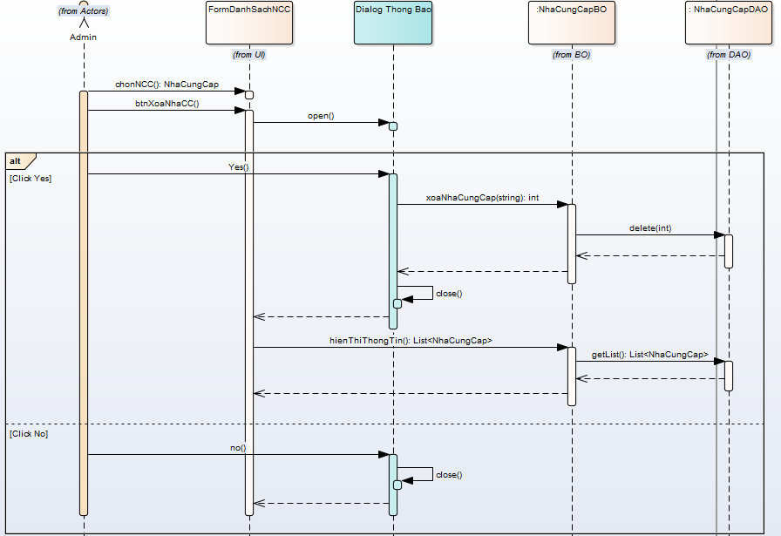

KH_HUE_L01_NguyenQuocHao_Tim Nha Cung Cap_SequenceDiagram_v3.0

